APP
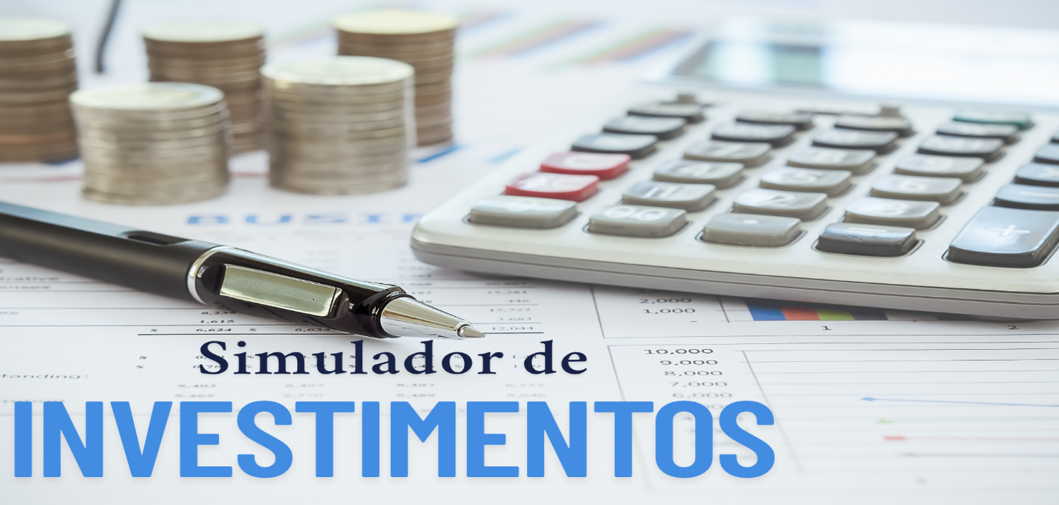

 | Configurações
 | Salário |  | R$5,000.00
 | Rendimento Carteira |  | 0.60%
 | Sugestão de Investimento |  | R$1,500.00

 | Investimento Mensal
 | Quanto Investir por mês |  | R$500.00
 | Por quantos anos |  | 5
 | Taxa de rendimento mensal |  | 1.08%
 | Patrimônio Acumulado |  | R$41,888.46
 | Dividendos Mensais |  | R$251.33

 | Cenários |  | Dividendo
2 | Quanto em 2 anos | R$13,613.81 | R$81.68
5 | Quanto em 5 anos | R$41,888.46 | R$251.33
10 | Quanto em 10 anos | R$121,642.11 | R$729.85
20 | Quanto em 20 anos | R$562,599.20 | R$3,375.60
30 | Quanto em 30 anos | R$2,161,084.83 | R$12,966.51

 | PERFIL | Agressivo
 | VALOR A SER INVESTIDO POR MÊS | R$500.00

 | TIPO DE FII | PERCENTUAL SUGERIDO | VALORES
 | PAPEL | 50% | R$ 250.00
 | TIJOLO | 10% | R$ 50.00
 | HÍBRIDOS | 5% | R$ 25.00
 | FOFs | 5% | R$ 25.00
 | DESENVOLVIMENTO | 20% | R$ 100.00
 | HOTELARIAS | 10% | R$ 50.00
 |  |  | R$ 500.00

